DaemonTL
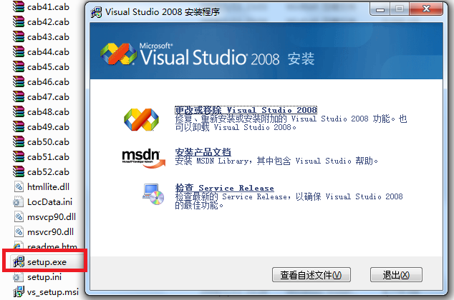
Daemon Tools Lite安装很简单，打开后：
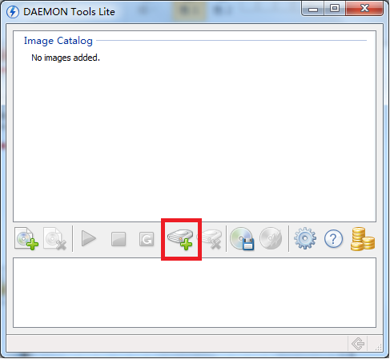

点击添加设备，会增加一个虚拟的磁盘
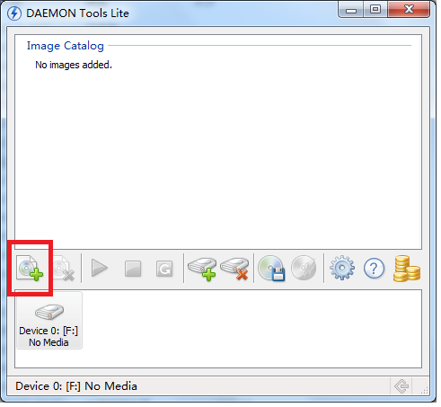

按添加文件，选择你下载的VS2008ProEdition90DayTrialCHSX1435983.iso，可以看到iso文件已经成为一个镜像
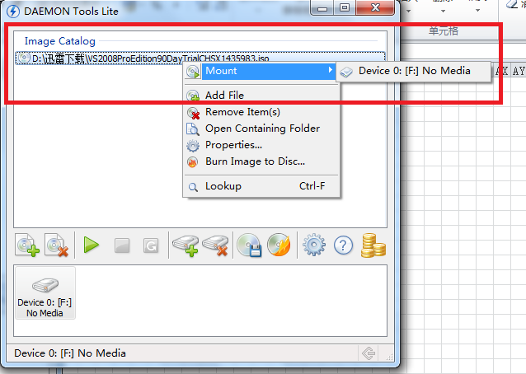

右键iso文件，挂载到虚拟磁盘，弹出安装VS2008界面。
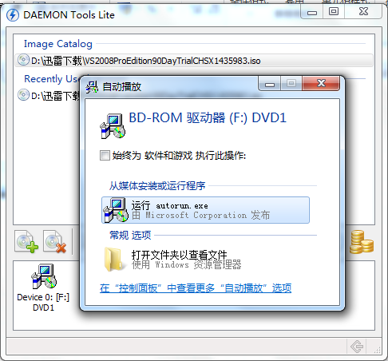

如果没有弹出安装界面，可以进入磁盘目录、打开 或者 打开自动播放
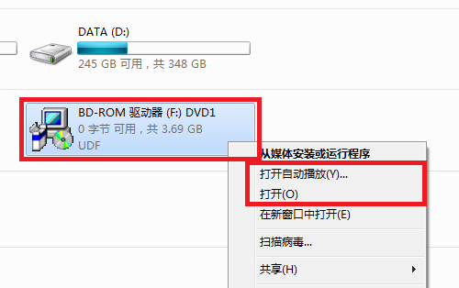

打开目录后，执行setup.exe

VS2008
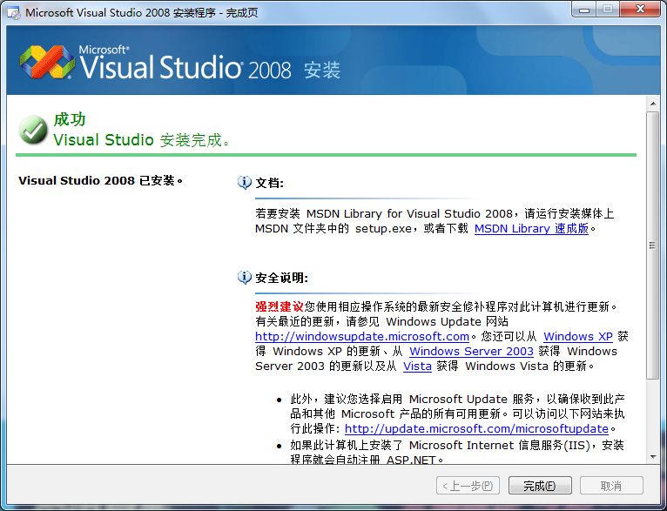
VS2008安装
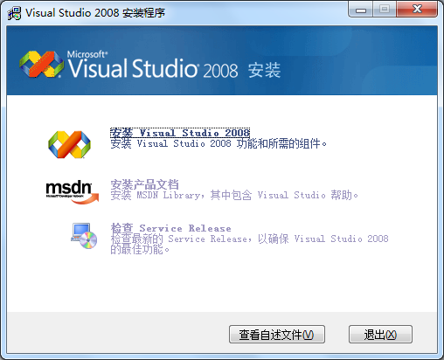

点击 安装 Visual Studio 2008

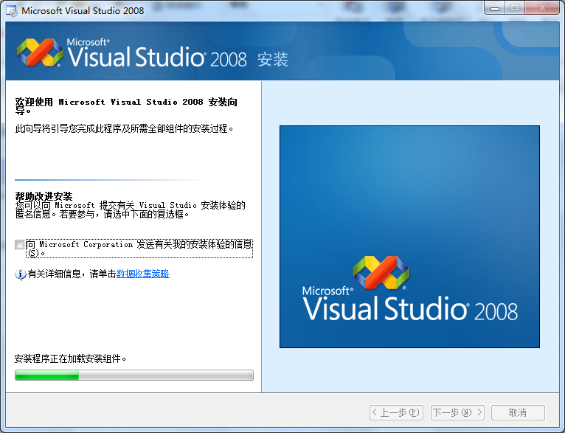



点击 下一步
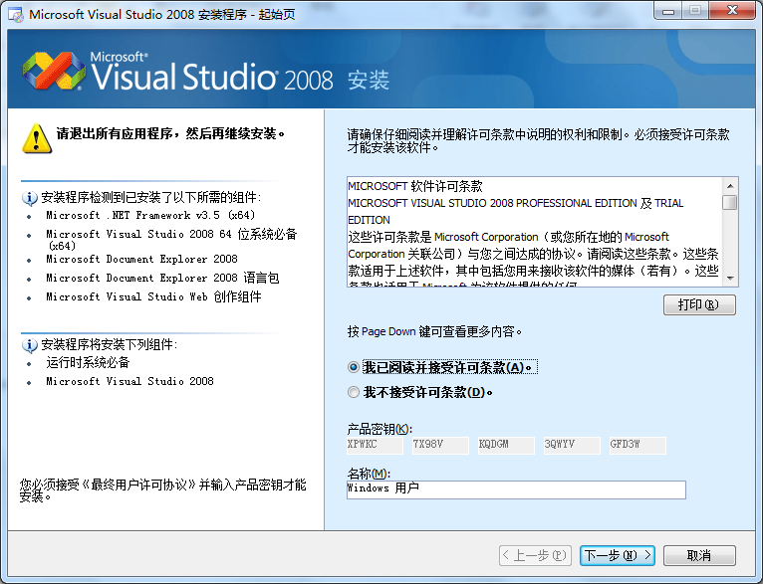

选择 我已阅读并接受许可条款，点击 下一步
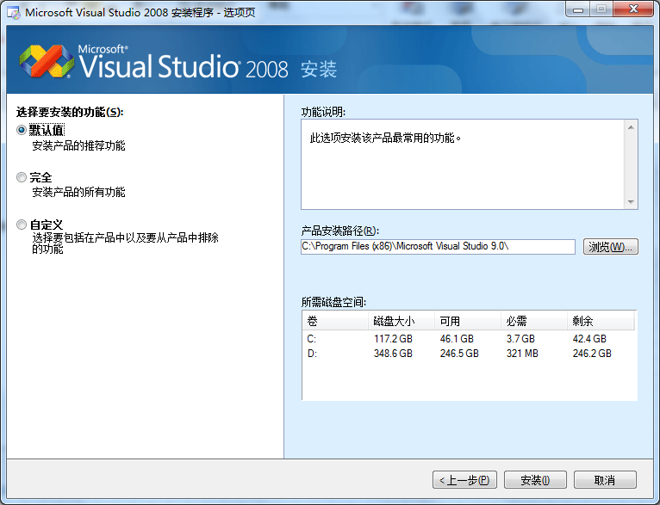

选择 自定义。然后修改产品安装路径，比如D:盘
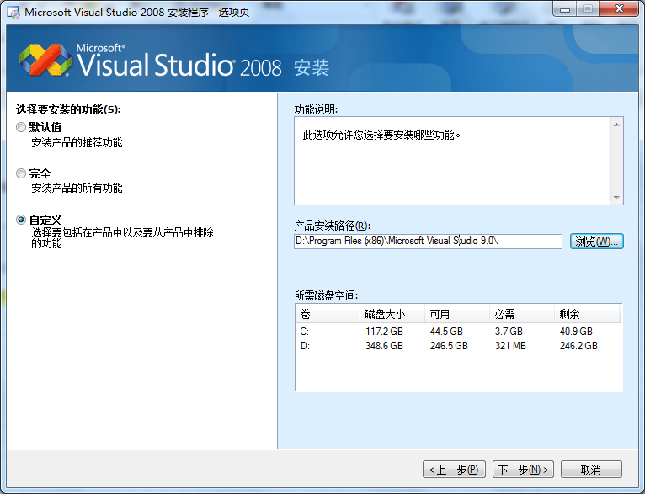

点击 下一步
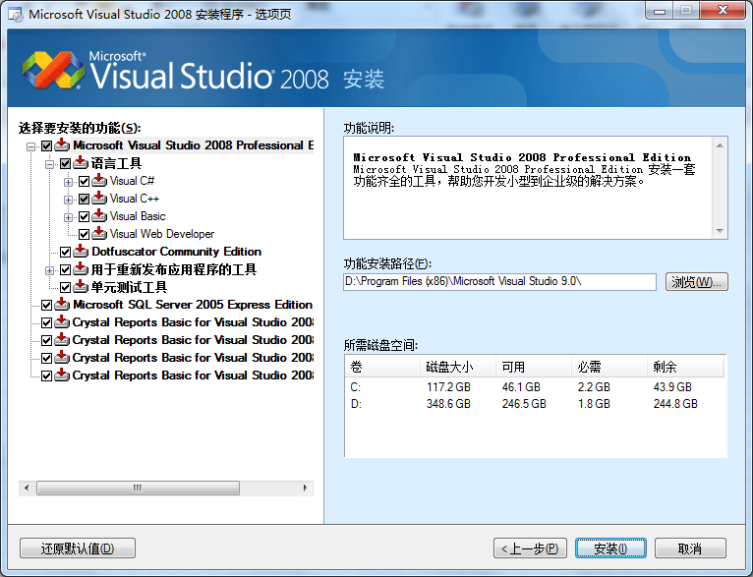

选择自己需要的，一般可以这样，只要C++工具和运行时库：
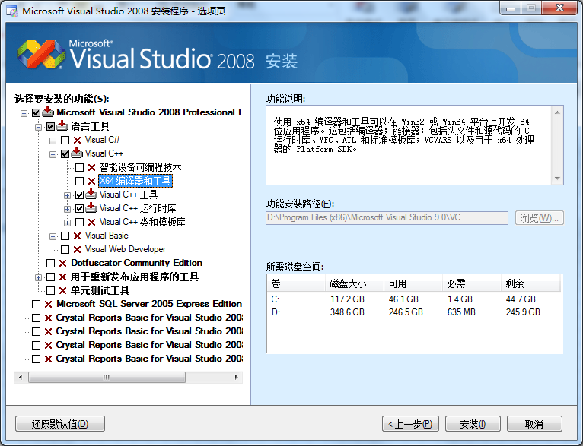

点击 安装
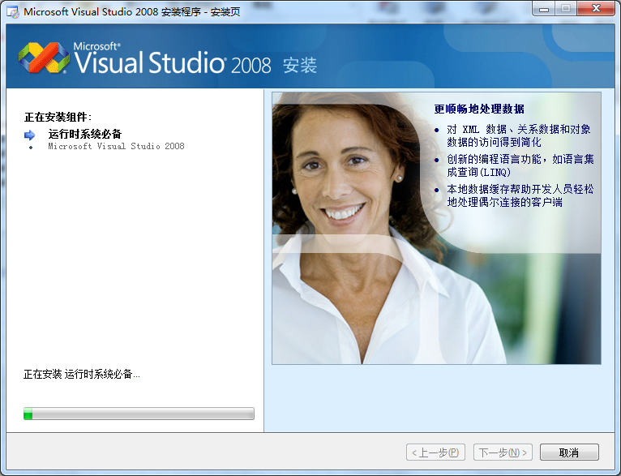

直至安装完成

第一个程序
开始菜单，点击microsoft Visual Studio 2008
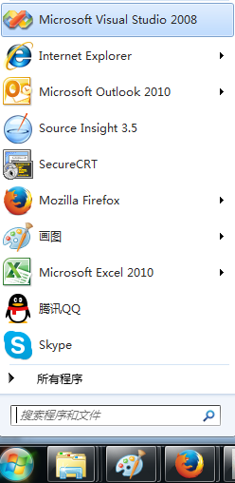

进入VS2008主页面


点击 文件->新建->项目
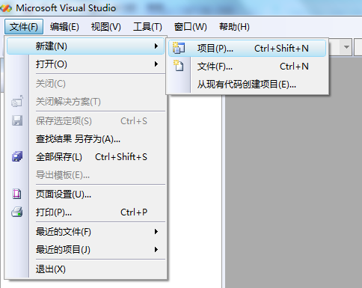

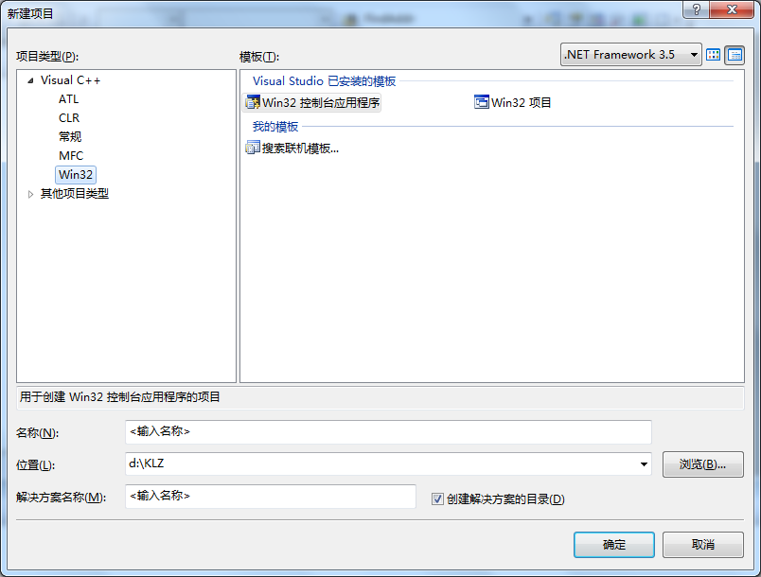

选择 Win32 控制台应用程序，名称起为Test，取消勾选 创建解决方案的目录
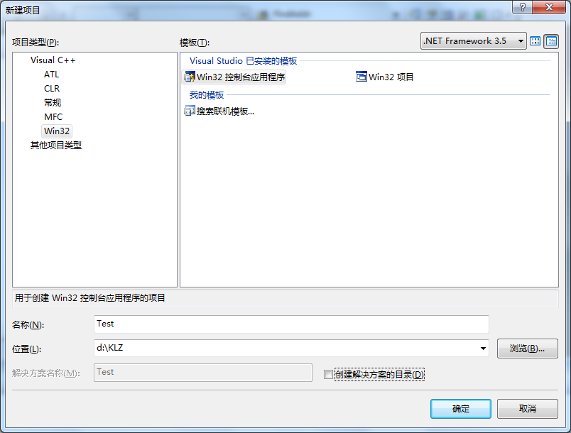

弹出向导
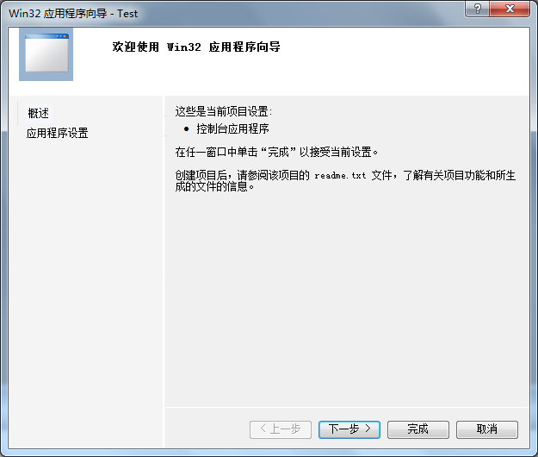

点击 完成
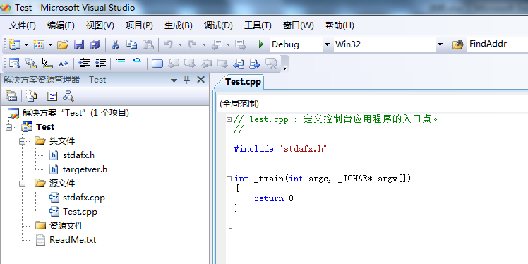

添加代码：
 | int _tmain(int argc, _TCHAR* argv[])
 | {
 |  | printf("全民编程 开始!");
 |  | return 0;
 | }

按 快捷键F7进行编译
按 快捷键F5运行程序
常用快捷键： F5, F7, F9, F10, F11, Shift + F5, Shift + F11, Ctrl + F10 调试代码非常有用

boost
右键boost_1_55_0.zip，解压到C:根目录下，请不要使用其他路径
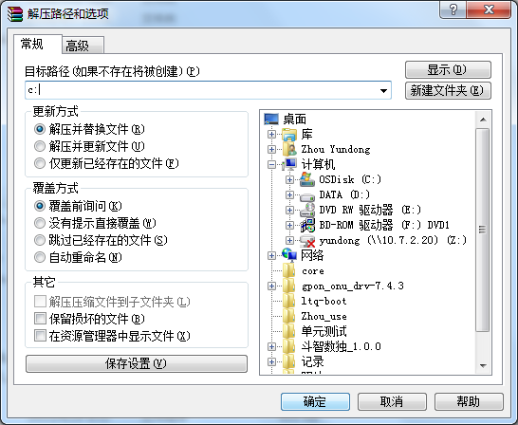

点击确定，解压完成后
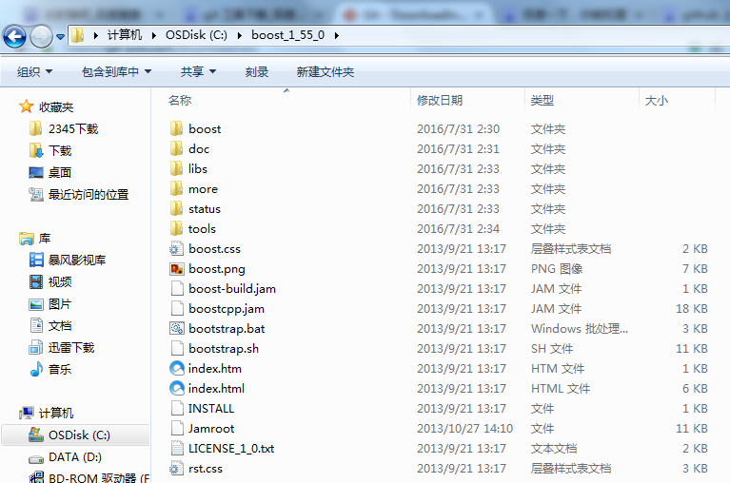

运行bootstrap.bat，C:\boost_1_55_0下生成了2个文件b2.exe和bjam.exe
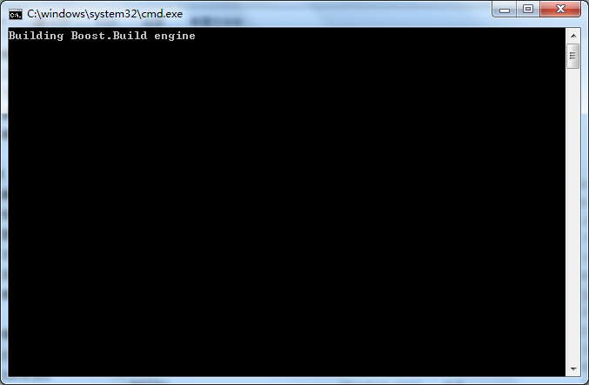

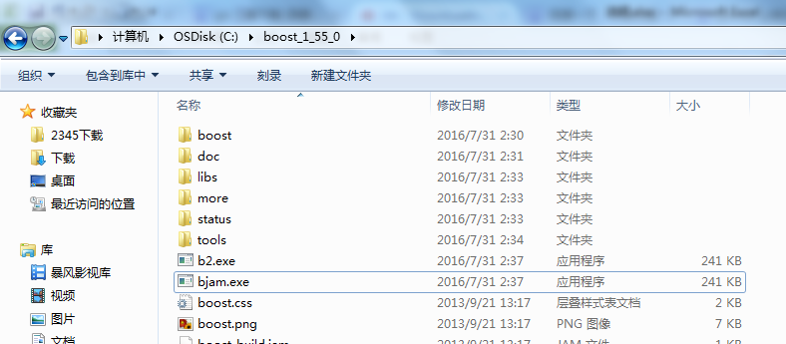

运行 bjam.exe，并等待较长时间
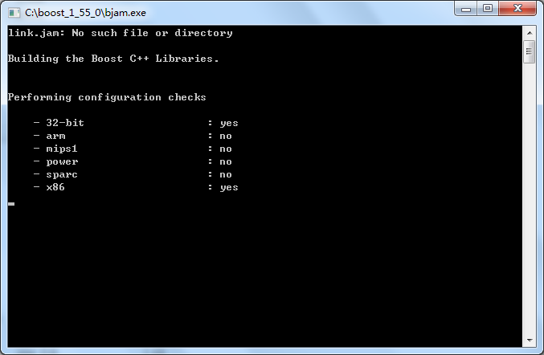

在等待bjam.exe的时候，可以配置VS2008的boost库
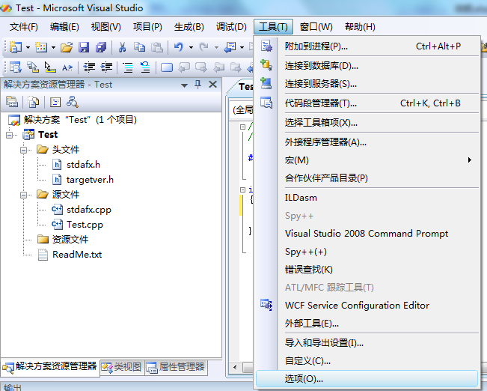

点击 工具->选项
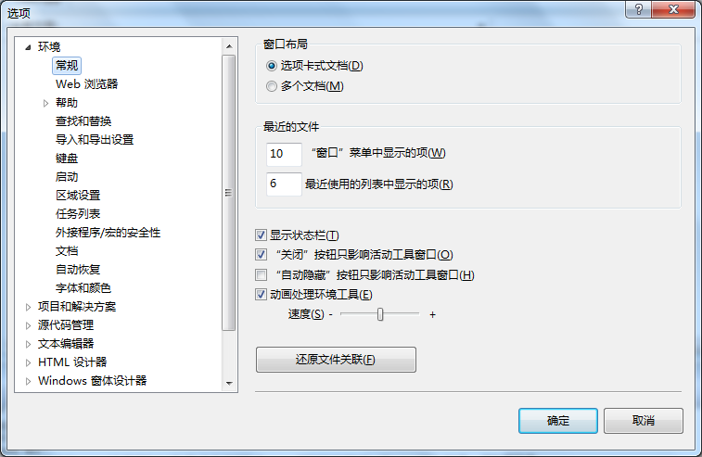

点击 项目和解决方案->VC++ 目录
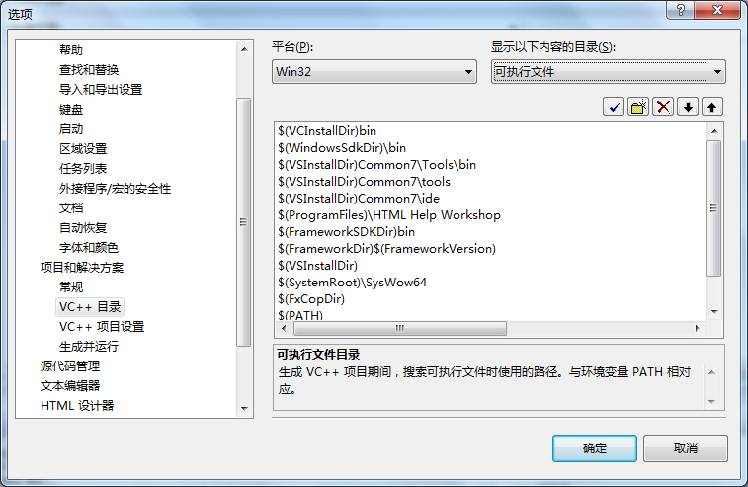

显示以下内容的目录 下拉菜单选择 包含文件
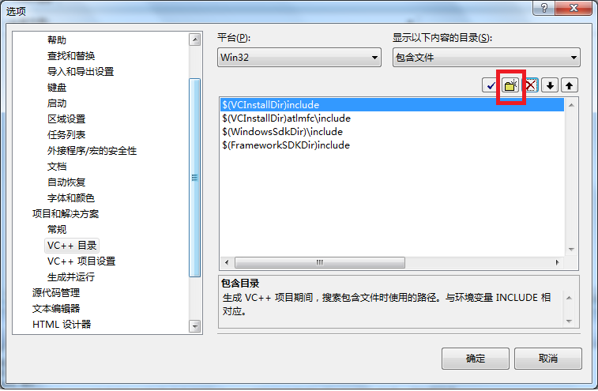

点击 新建按钮（如上图），输入C:\boost_1_55_0，点击 确定
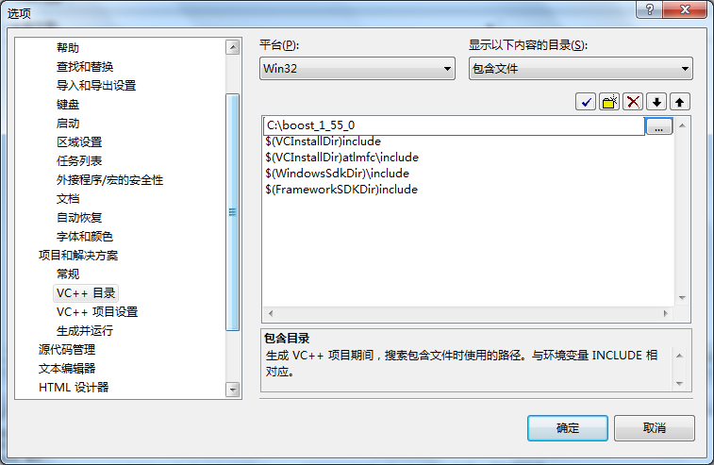

测试boost是否成功安装：修改代码如下
 | #include "stdafx.h"
 | #include <boost\bind.hpp>

 | int _tmain(int argc, _TCHAR* argv[])
 | {
 |  | printf("全民编程 开始!");

 |  | boost::bind(_tmain, _1, _2);
 |  | return 0;
 | }

如果编译通过，则说明安装成功！
 | 1>------ 已启动生成: 项目: Test, 配置: Debug Win32 ------
 | 1>正在编译...
 | 1>Test.cpp
 | 1>正在链接...
 | 1>正在嵌入清单...
 | 1>生成日志保存在“file://d:\KLZ\Test\Debug\BuildLog.htm”
 | 1>Test - 0 个错误，0 个警告
 | ========== 生成: 成功 1 个，失败 0 个，最新 0 个，跳过 0 个 ==========

git
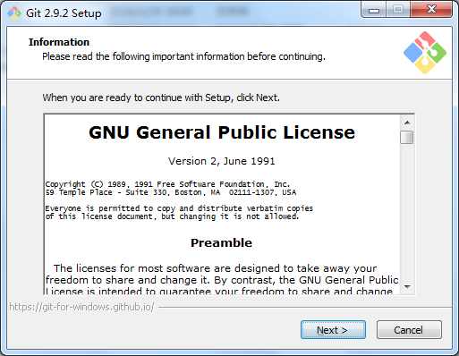
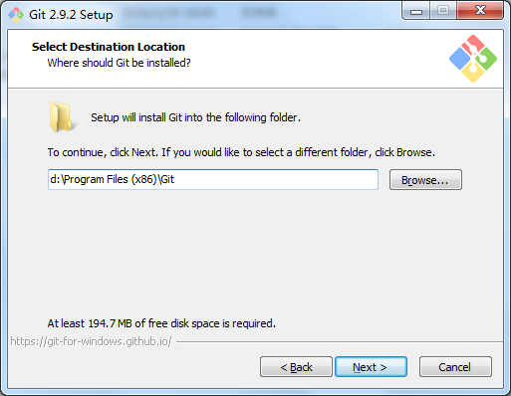
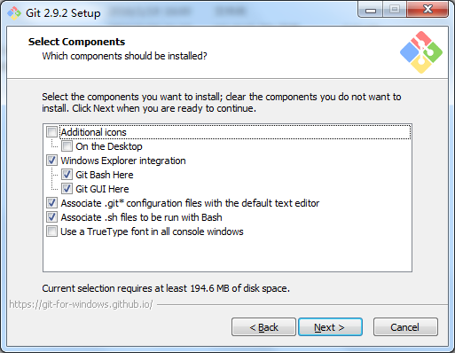
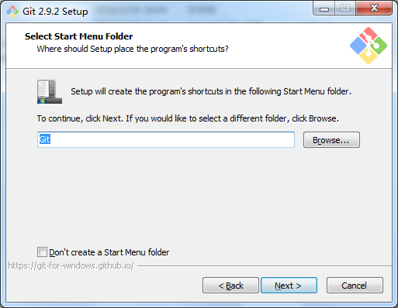
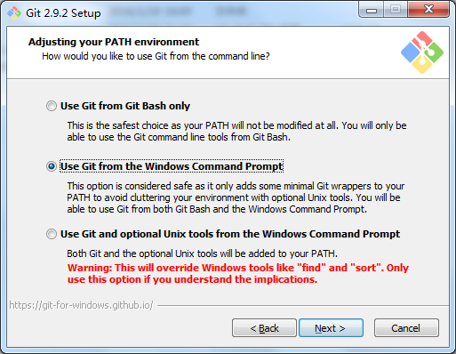
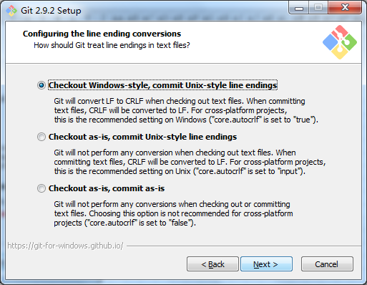
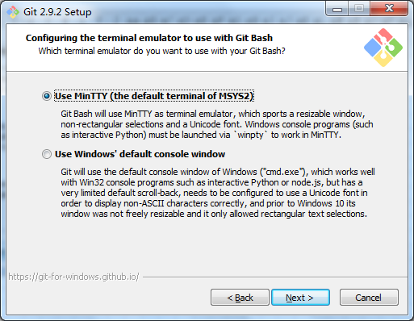
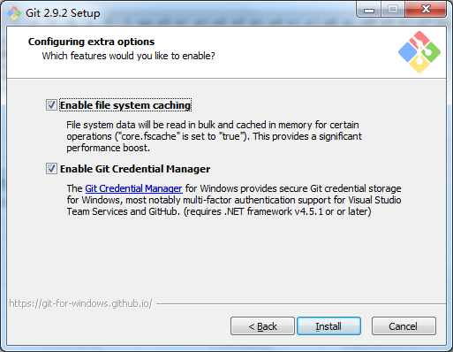
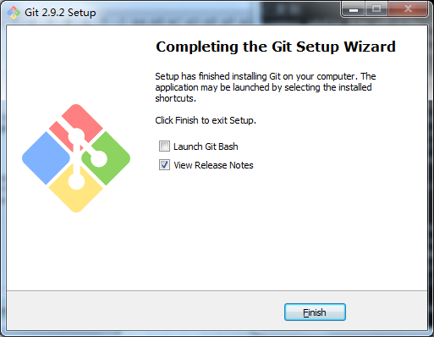
下载 Git-2.9.2-32-bit.exe，一路默认安装即可

Chroma1
GameTable
 | Mirror |  |  |  |  | 通过光线跟踪，得到光线经过的格点和颜色
 | Light |  |  |  |  | 输出光线
 | Gate |  |  |  |  | 关卡设计
MainWin
Sample

 | 最有技巧的是光线跟踪，它的基本思想是一束单色的光经过一面镜子后的输出（方向和颜色）是宿命的，并且入射光和镜子方向的夹角决定了出射光和镜子方向的夹角。
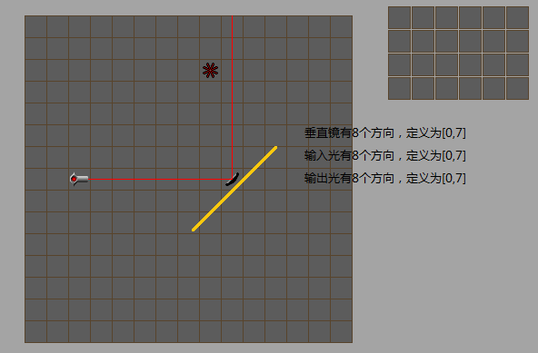

 |  |  |  |  |  |  | 颜色定义：
 |  |  |  |  |  |  | 红 | 001
 |  |  |  |  |  |  | 绿 | 010
 |  |  |  |  |  |  | 蓝 | 100
 |  |  |  |  |  |  | 黄 = 红 + 绿 = 红 | 绿 | 011
 |  |  |  |  |  |  | 紫 = 红 + 蓝 = 红 | 蓝 | 101
 |  |  |  |  |  |  | 青 = 绿 + 蓝 = 绿 | 蓝 | 110
 |  |  |  |  |  |  | 白 = 红 + 绿 + 蓝 | 111
 |  |  |  |  |  |  | 黑 | 000

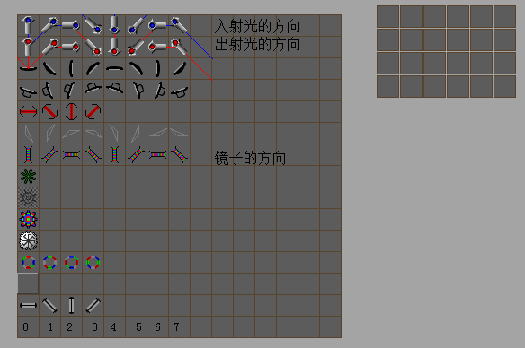

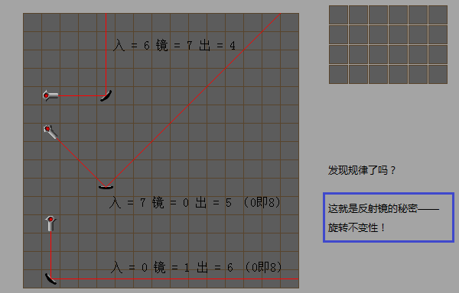

 | 为镜子建表：
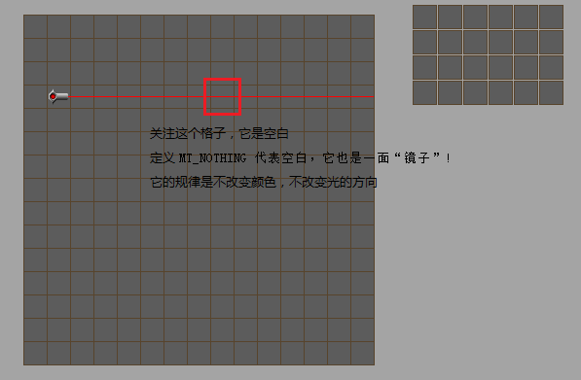

 |  | for (int in = 0; in < 8; in++)
 |  | {
 |  |  | for (int color = 1; color < 8; color++)
 |  |  | {
 |  |  |  | TblMirror[MAKE_INDEX(MT_NOTHING, 0, in, color)] = MAKE_BEAM(in, color);
 |  |  | }
 |  | }
 |  | MT_NOTHING：入射光=in,颜色=color时，出去的光的颜色还是color，方向还等于in

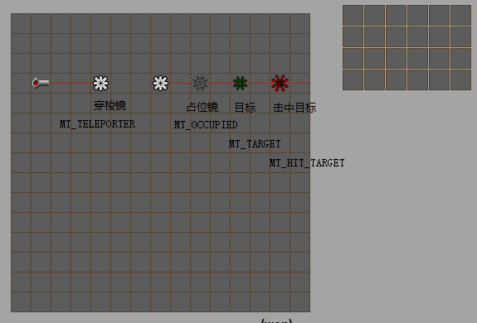

 |  | 这些镜子和空白镜一样，都不会改变颜色和方向，所以建表：
 |  | void CreateNothing()
 |  | {
 |  |  | for (int in = 0; in < 8; in++)
 |  |  | {
 |  |  |  | for (int color = 1; color < 8; color++)
 |  |  |  | {
 |  |  |  |  | TblMirror[MAKE_INDEX(MT_NOTHING, 0, in, color)] = MAKE_BEAM(in, color);
 |  |  |  |  | TblMirror[MAKE_INDEX(MT_TELEPORTER, 0, in, color)] = MAKE_BEAM(in, color);
 |  |  |  |  | TblMirror[MAKE_INDEX(MT_OCCUPIED, 0, in, color)] = MAKE_BEAM(in, color);

 |  |  |  |  | for (int dir = 0; dir < 8; dir++)
 |  |  |  |  | {
 |  |  |  |  |  | TblMirror[MAKE_INDEX(MT_TARGET, dir, in, color)] = MAKE_BEAM(in, color);
 |  |  |  |  |  | TblMirror[MAKE_INDEX(MT_HIT_TARGET, dir, in, color)] = MAKE_BEAM(in, color);
 |  |  |  |  | }
 |  |  |  | }
 |  |  | }
 |  | }

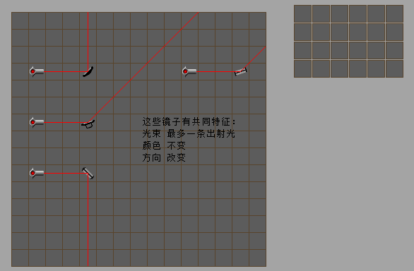

 |  | 它们唯一不同的地方是方向，为每种镜子定义方向数组Tout：
 |  | void _CreateRefraction(int nType, int turns, int TOut[8])
 |  | {
 |  |  | FOREACH_DIR_BEGIN(turns)
 |  |  |  | int angle_out = TOut[ANGLE_IN];
 |  |  |  | if (angle_out != -1)
 |  |  |  | {
 |  |  |  |  | int out = DIR(dir + angle_out + 4);
 |  |  |  |  | //90度反射，垂直反射
 |  |  |  |  | for (int color = 1; color < 8; color++)
 |  |  |  |  |  | TblMirror[MAKE_INDEX(nType, dir, in, color)] = MAKE_BEAM(out, color);
 |  |  |  | }
 |  |  | FOREACH_DIR_END
 |  | }

 |  | void CreateReflector()
 |  | {
 |  |  | int TOut[8] = { 0, 7, -1, -1, -1, -1, -1, 1 };
 |  |  | _CreateRefraction(MT_REFLECTOR, 8, TOut);
 |  | }

 |  | void CreateBender()
 |  | {
 |  |  | int TOut[8] = { 1, 0, 7, -1, -1, -1, -1, 2 };
 |  |  | _CreateRefraction(MT_BENDER, 8, TOut);
 |  | }

 |  | void CreateQuadReflector()
 |  | {
 |  |  | int TOut[8] = { 0, 7, -1, 5, 4, 3, -1, 1 };
 |  |  | _CreateRefraction(MT_QUAD_REFL, 8, TOut);
 |  | }

 |  | void CreateQuadBender()
 |  | {
 |  |  | int TOut[8] = { 1, 0, 7, 6, 5, 4, 3, 2 };
 |  |  | _CreateRefraction(MT_QUAD_BEND, 4, TOut);
 |  | }

 | 举例说明：垂直镜子，TOut[7] = 1的意义
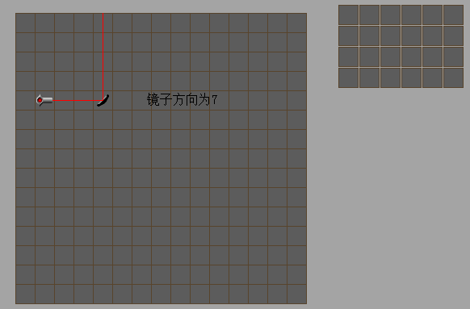

 |  | 上图所示，入射光方向为6
 |  | ANGLE_IN： DIR(in - dir + 8) = (6 - 7 + 8) % 8 = 7
 |  | angle_out: TOut[7] = 1
 |  | out: DIR(dir + angle_out + 4) = (7 + 1 + 4) % 8 = 4
 |  | 计算得到出射光方向为4

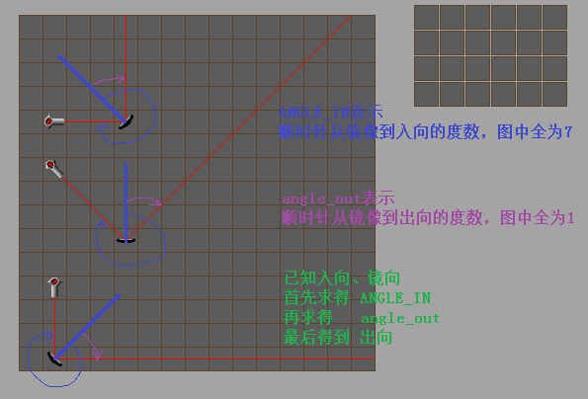

 | 所以说： TOut[7] = 1就是TOut[输入夹角] = 输出夹角

 | 下面这些镜子方向不变，颜色变换
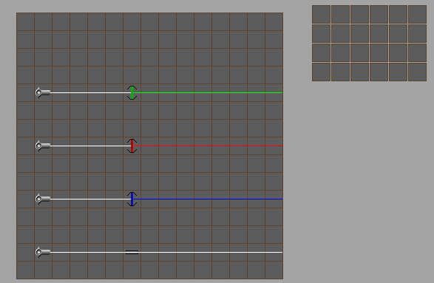

 | void _FilterCreator(int nType, int TColor[8])
 | {
 |  | FOREACH_DIR_BEGIN(4)
 |  |  | //只有法线方向 和 180度方向通过
 |  |  | if (in != dir && in != DIR(dir + 4))
 |  |  |  | continue;

 |  |  | for (int color = 1; color < 8; color++)
 |  |  | {
 |  |  |  | if (TColor[color] == 0)
 |  |  |  |  | continue;
 |  |  |  | //出射光与入射光同向，颜色变换
 |  |  |  | TblMirror[MAKE_INDEX(nType, dir, in, color)] = MAKE_BEAM(in, TColor[color]);
 |  |  | }
 |  | FOREACH_DIR_END
 | }

 | void CreateFilterR()
 | {
 |  | int TColor[8] = { 0, 0, 0, 0, 4, 4, 4, 4 };
 |  | _FilterCreator(MT_FILTER_R, TColor);
 | }

 | void CreateFilterG()
 | {
 |  | int TColor[8] = { 0, 0, 2, 2, 0, 0, 2, 2 };
 |  | _FilterCreator(MT_FILTER_G, TColor);
 | }

 | void CreateFilterB()
 | {
 |  | int TColor[8] = { 0, 1, 0, 1, 0, 1, 0, 1 };
 |  | _FilterCreator(MT_FILTER_B, TColor);
 | }

 | void CreateConduit()
 | {
 |  | int TColor[8] = { 0, 1, 2, 3, 4, 5, 6, 7 };
 |  | _FilterCreator(MT_CONDUIT, TColor);
 | }

 | 举例说明FilterG的TColor[7] = 2
 | 7表示白色，2表示绿色分量透过

 | 三棱镜多出了一个特点，就是白色分量需要分解为红、绿、蓝三个分量分别计算
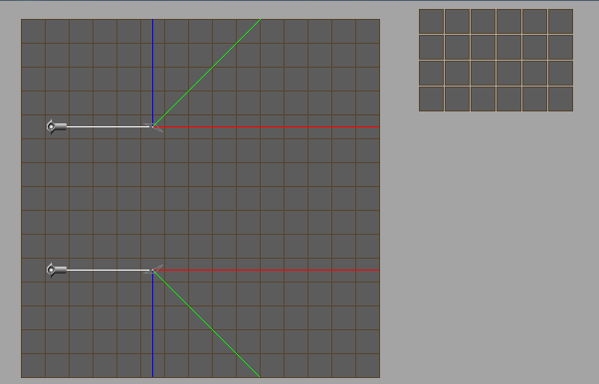

 | void _CreatePrismR()
 | {
 |  | //红色分量穿透
 |  | FOREACH_DIR_BEGIN(8)
 |  |  | if (in == DIR(dir + 3) || in == DIR(dir + 4) || in == DIR(dir + 7) || in == dir)
 |  |  | {
 |  |  |  | for (int color = 1; color < 8; color++)
 |  |  |  | {
 |  |  |  |  | if (color & 4)
 |  |  |  |  |  | TblMirror[MAKE_INDEX(MT_PRISM, dir, in, color)] = MAKE_BEAM(in, color & 4);
 |  |  |  | }
 |  |  | }
 |  | FOREACH_DIR_END
 | }

 | void _CreatePrismG()
 | {
 |  | //绿色分量135度折射
 |  | FOREACH_DIR_BEGIN(8)
 |  |  | int out;
 |  |  | if (in == dir)
 |  |  |  | out = DIR(dir + 1);
 |  |  | else if (in == DIR(dir + 6))
 |  |  |  | out = DIR(dir + 7);
 |  |  | else if (in == DIR(dir + 5))
 |  |  |  | out = DIR(dir + 4);
 |  |  | else if (in == DIR(dir + 3))
 |  |  |  | out = DIR(dir + 2);
 |  |  | else
 |  |  |  | continue;
 |  |  | for (int color = 1; color < 8; color++)
 |  |  | {
 |  |  |  | if (color & 2)
 |  |  |  |  | TblPrismG[(dir << 6) + MAKE_BEAM(in, color)] = MAKE_BEAM(out, color & 2);
 |  |  | }
 |  | FOREACH_DIR_END
 | }

 | void _CreatePrismB()
 | {
 |  | //蓝色分量90度折射
 |  | FOREACH_DIR_BEGIN(8)
 |  |  | int out;
 |  |  | if (in == dir)
 |  |  |  | out = DIR(dir + 2);
 |  |  | else if (in == DIR(dir + 6))
 |  |  |  | out = DIR(dir + 4);
 |  |  | else if (in == DIR(dir + 5))
 |  |  |  | out = DIR(dir + 7);
 |  |  | else if (in == DIR(dir + 3))
 |  |  |  | out = DIR(dir + 1);
 |  |  | else
 |  |  |  | continue;
 |  |  | for (int color = 1; color < 8; color++)
 |  |  | {
 |  |  |  | if (color & 1)
 |  |  |  |  | TblPrismB[(dir << 6) + MAKE_BEAM(in, color)] = MAKE_BEAM(out, color & 1);
 |  |  | }
 |  | FOREACH_DIR_END
 | }

 | void CreatePrism()
 | {
 |  | _CreatePrismR();
 |  | _CreatePrismG();
 |  | _CreatePrismB();
 | }

 | 说明：很简单，分别为三个分量建表，只有其中一个颜色分量能使用TMirror
 | 另外两个分量需要用另外定义的表
 | 类似地，所有具有单光束进入，多光束输出的都需要建立N-1张表

